상품제안서
휴대용미니 넥밴드목걸이 손풍기 | 상품코드: S42518

 |  |  |  |  |  |  | 02-713-8555 | www.synergygift.co.kr
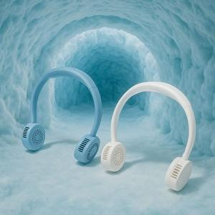

【상세/제작정보】

【인쇄/포장옵션】 | 레이저 / 포장불가능

【공급단가】 | 수량 | 20~ | 100~ | 300~ | 500~ | 1,000~
*VAT별도 | 블루 | 32,370원 | 31,870원 | 31,120원 | 29,880원 | 28,630원
 | 화이트 | 32,370원 | 31,870원 | 31,120원 | 29,880원 | 28,630원

【상품 URL】 | https://www.synergygift.co.kr:443/src/goods_detail.php?gdno=42518

